상품제안서
라보니 데일리 손잡이글라스 500ml 2P | 상품코드: S43929

 |  |  |  |  |  |  | 02-713-8555 | www.synergygift.co.kr
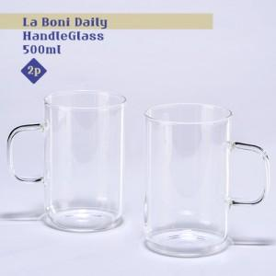

【상세/제작정보】 | 라보니 데일리 손잡이글라스 500ml 2P

【인쇄/포장옵션】 | 실크 / 포장불가능

【공급단가】 | 수량 | 50~ | 100~ | 500~ | 1,000~ | 3,000~
*VAT별도 | 단가 | 7,690원 | 7,230원 | 7,010원 | 6,660원 | 6,550원

【상품 URL】 | https://www.synergygift.co.kr:443/src/goods_detail.php?gdno=43929

